G60 weekly
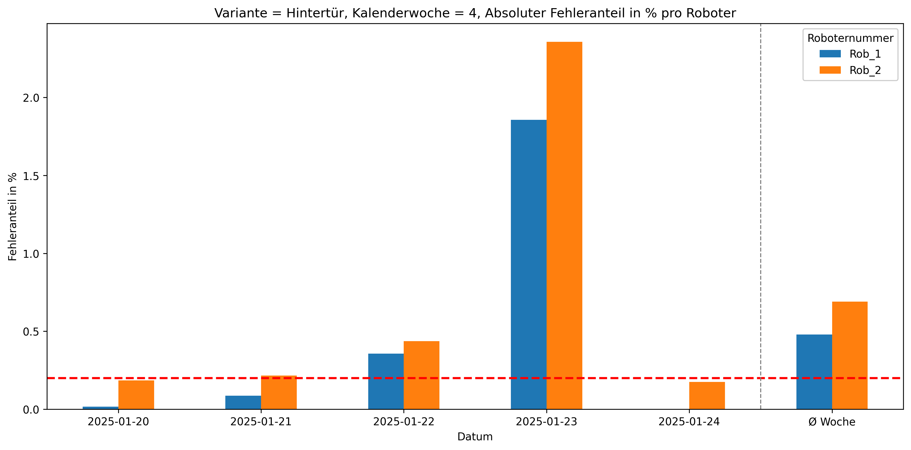
Roboternummer | 0 | 1 | 2 | 3 | 5 | 10 | Gesamtverschraubungen | Fehler in %
Rob_1 | 28087 | 24 | 3 | 85 | 2 | 21 | 28222 | 0.48
Rob_2 | 28038 | 60 | 1 | 108 | 4 | 21 | 28232 | 0.69

